EXPLICATIONS
 | Comment fonctionne cet excel?

 | 1 fichier par porteur de projet PSE
 | 1 onglet : Annexe 2 : Liste des bénéficiaires avec montant prévisionnel du projet
 | 2 onglets par année :
 | - 1 onglet pour le détail des notes, la correction et le suivi technique - 1 onglet de l'annexe 3 simplifiée : partie à compléter / A imprimer et signer
 | /!\ | Attention: Seules les cases en blanc doivent être remplies ! Les cases en couleur font des calculs
 |  | Nb: Selon le nombre d'exploitants, il faudra éventuellement étirer l'ensemble des formules et des mises en formes conditionnelles

1. | Onglet "Annexe 2" : Ce tableau est la liste des bénéficiaires du projet

 | Compléter l'annexe
 | Attention faire un tri des bénéficiaires par ordre croissant après le tableau compléter et ne pas refaire de tri par la suite
 | Les informations de ce tableau ce répercute sur tous les autres onglets

 | Si modification du bénéficaire sur les années suivantes : la modification se fait sur cet onglet dans la colonne de l'année concernée
 | Exemple : M. Pierre xxxx devient GAEC lors de la 2ème année.

 | Répercution de cette modification sur les onglets concernés

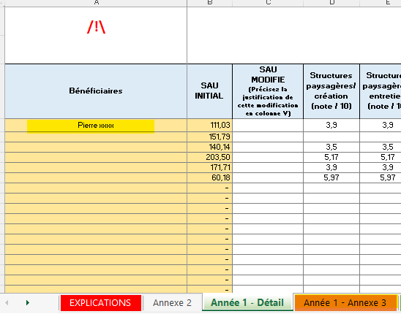
Année 1
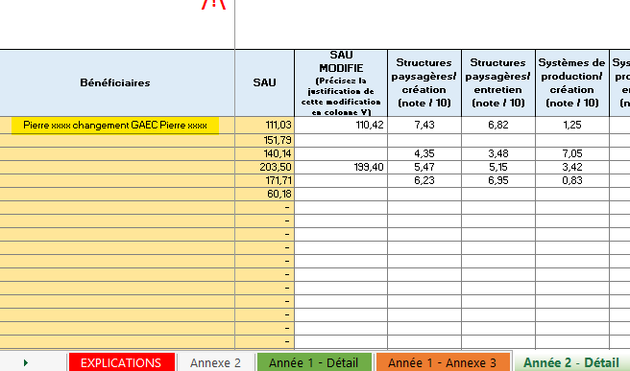
Année 2

2. Onglet "Année 1 - Détail " /"Année 2 - Détail " /"Année 3 - Détail " /"Année 4- Détail " /"Année 5 - Détail "

 | Seules les cellules en blanc sont a compléter manuellement
 | Les autres cellules comportent des formules

3. Onglet "Année 1 - Annexe 3 " /"Année 2 - Annexe 3 " /"Année 3 - Annexe 3 " /"Année 4- Annexe 3 " /"Année 5 - Annexe 3 "

 | Seules les cellules en blanc sont a compléter manuellement : puis à imprimer et signer
 | Si il y a plusieurs mandats, indiquer dans la même cellule, sans faire d'ajout de colonne.
 | Les autres cellules comportent des formules

